日期码
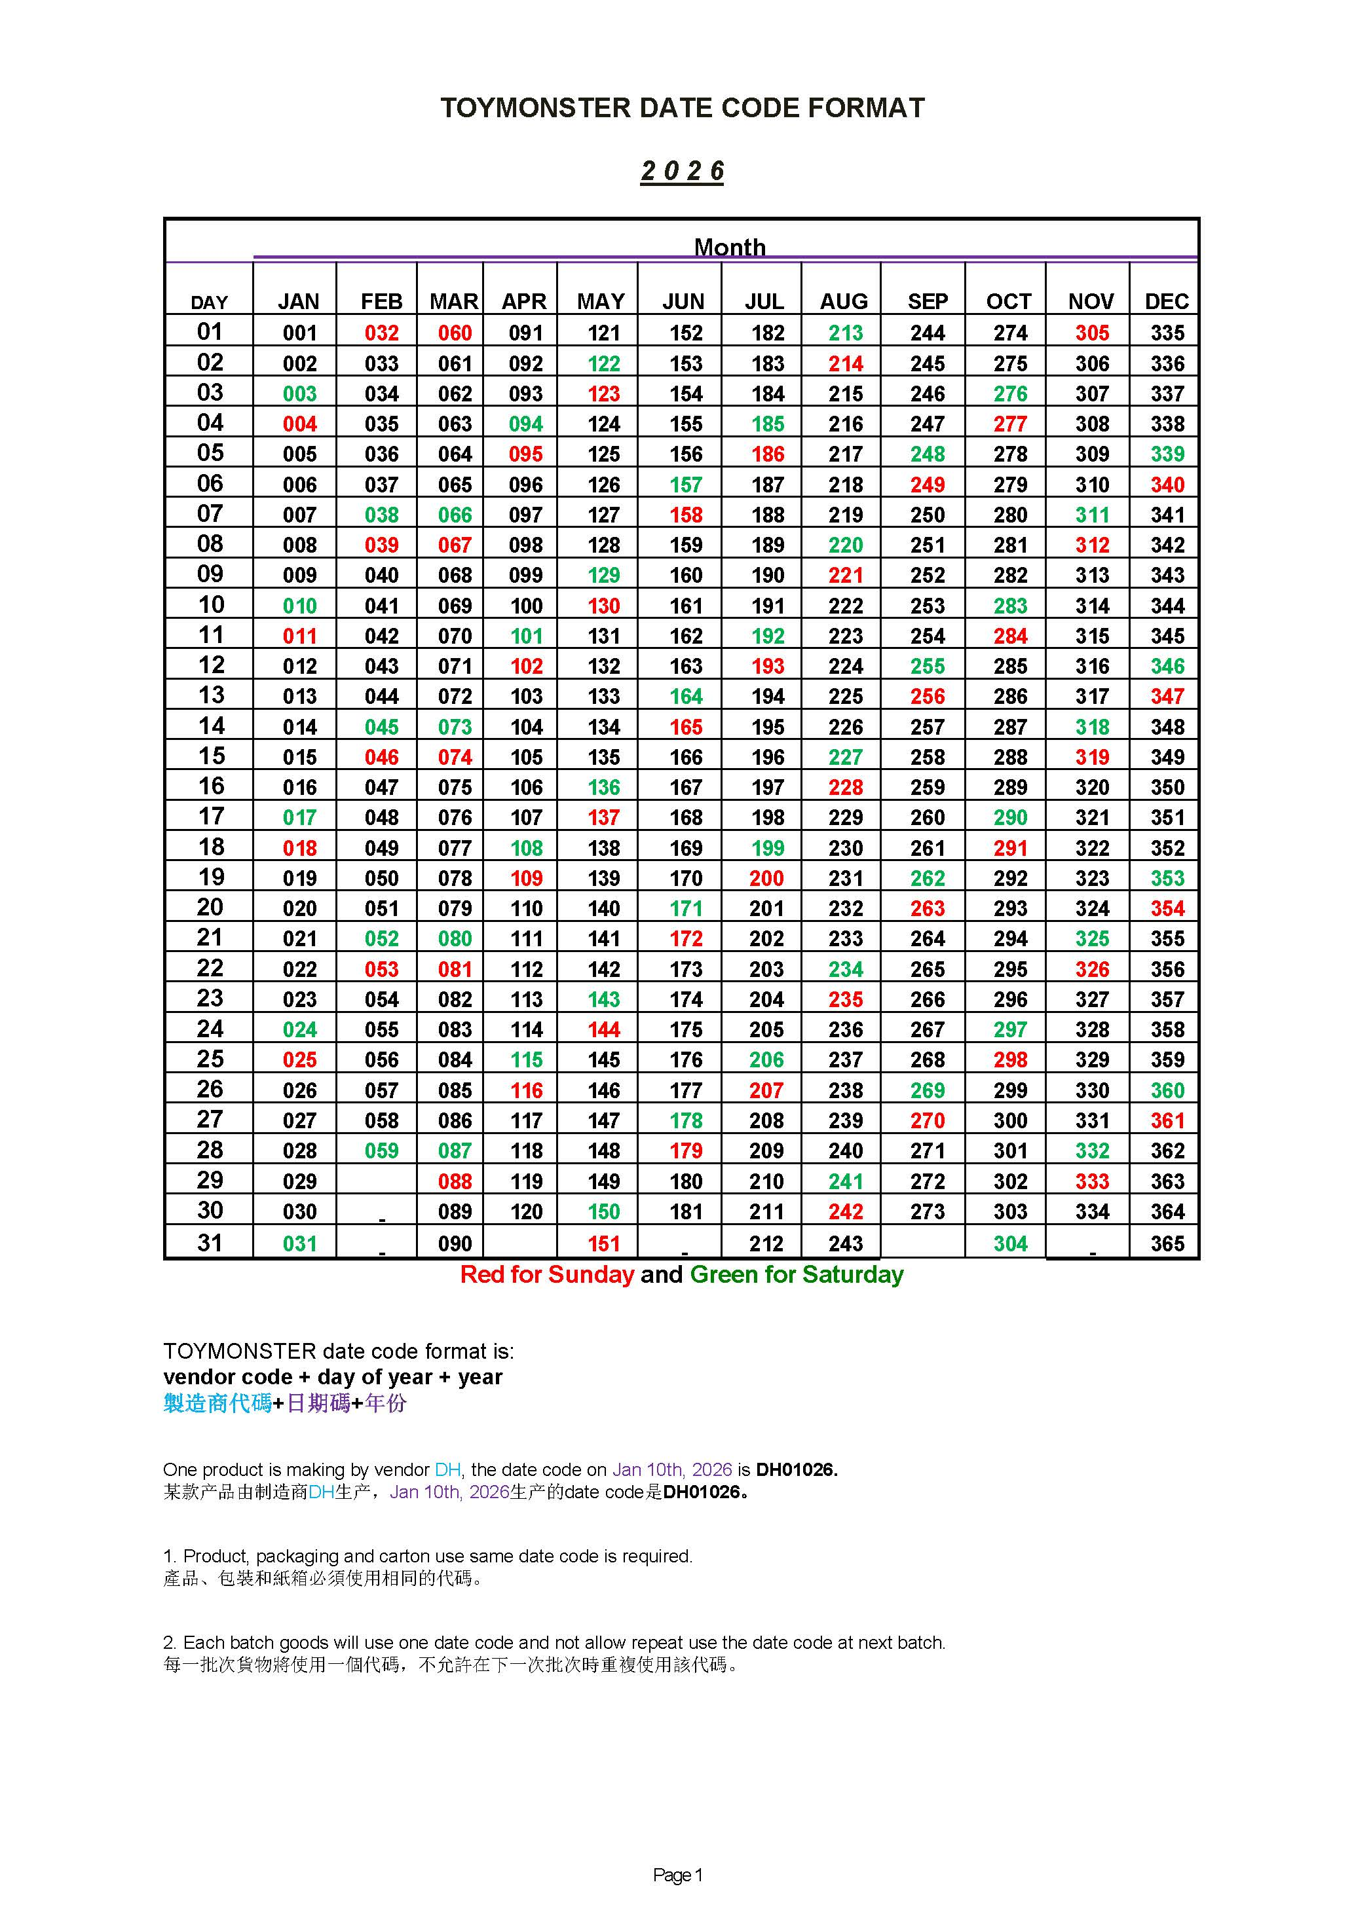

PDQ配比
3寸可爱系列 | 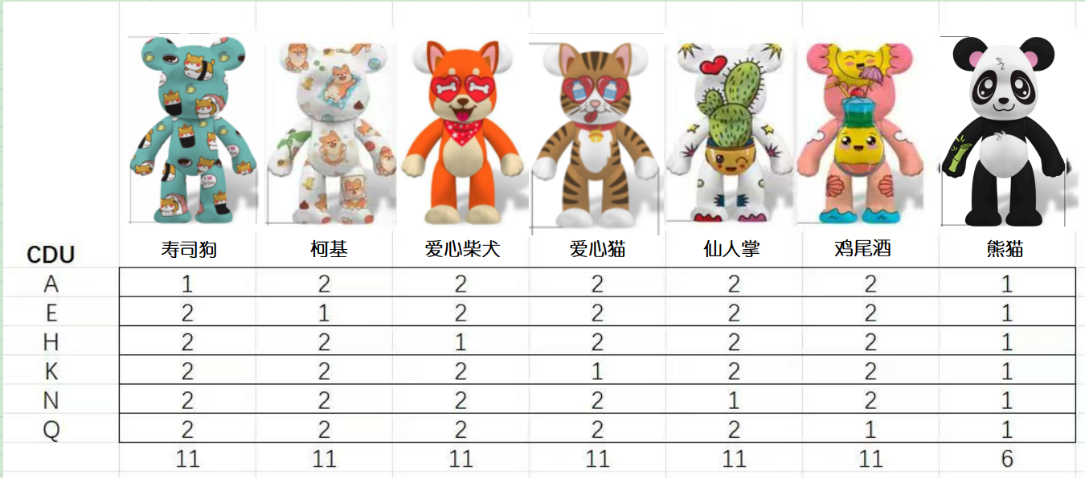

 |  |  | 0.15277777778 | 0.15277777778 | 0.15277777778 | 0.15277777778 | 0.15277777778 | 0.15277777778 | 0.083333333333
 |  | A | 1 | 2 | 2 | 2 | 2 | 2 | 1
 |  | E | 2 | 1 | 2 | 2 | 2 | 2 | 1
 |  | H | 2 | 2 | 1 | 2 | 2 | 2 | 1
 |  | K | 2 | 2 | 2 | 1 | 2 | 2 | 1
 |  | N | 2 | 2 | 2 | 2 | 1 | 2 | 1
 |  | Q | 2 | 2 | 2 | 2 | 2 | 1 | 1

